LX24076-85 主唛订单
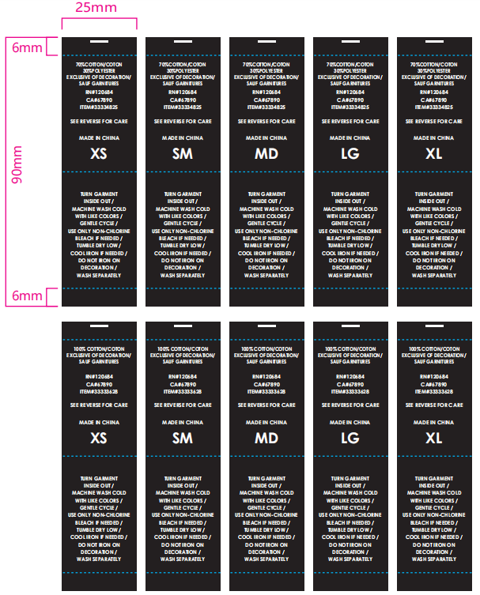
广州联欣服装有限公司（主唛）订购单
供应厂商名称 ： |  |  | 订购日期： |  | 2024.10.8 | 地址： | 广州市新塘镇渔岭山大路31号三楼
供应厂联系人： |  |  | 交货日期： |  | 2024.10.12 | 订购人: | 阿杰13427591591

客户 | 类型 | 品牌 | 款号 | 品名 | 成份 | 颜色/材质版 | 数量 码数 | XS | SM | MD | LG | XL | 合计（加裁5%后）
上海 | 短裙 | HOT TOPIC | LX24137 | 洗水唛/织唛 |  | 跟版 |  | 74 | 130 | 142 | 114 | 93 | 553
 |  |  | LX24138 |  |  |  |  | 25 | 85 | 82 | 66 | 57 | 315
 |  |  |  |  |  |  |  |  |  |  |  |  | 868

广州联欣服装有限公司（主唛）订购单
供应厂商名称 ： |  |  | 订购日期： |  | 2024.10.8 | 地址： | 广州市新塘镇渔岭山大路31号三楼
供应厂联系人： |  |  | 交货日期： |  | 2024.10.12 | 订购人: | 阿杰13427591591

客户 | 版型 | 品牌 | 款号 | 品名 | 主唛图片 | 颜色 | 材质版 | 订单数量 |  | 合计（加裁5%后）
上海 | 短裙 | HOT TOPIC | LX24061 | 主唛/织唛 |  | 黑底白字 | 跟版，大货要折边 | 527 |  | 559
 |  |  | LX24062 |  |  |  |  | 300 |  | 318
 |  |  |  |  |  |  | 合计 | 0 |  | 876.62

